2.1-2.4
2.1
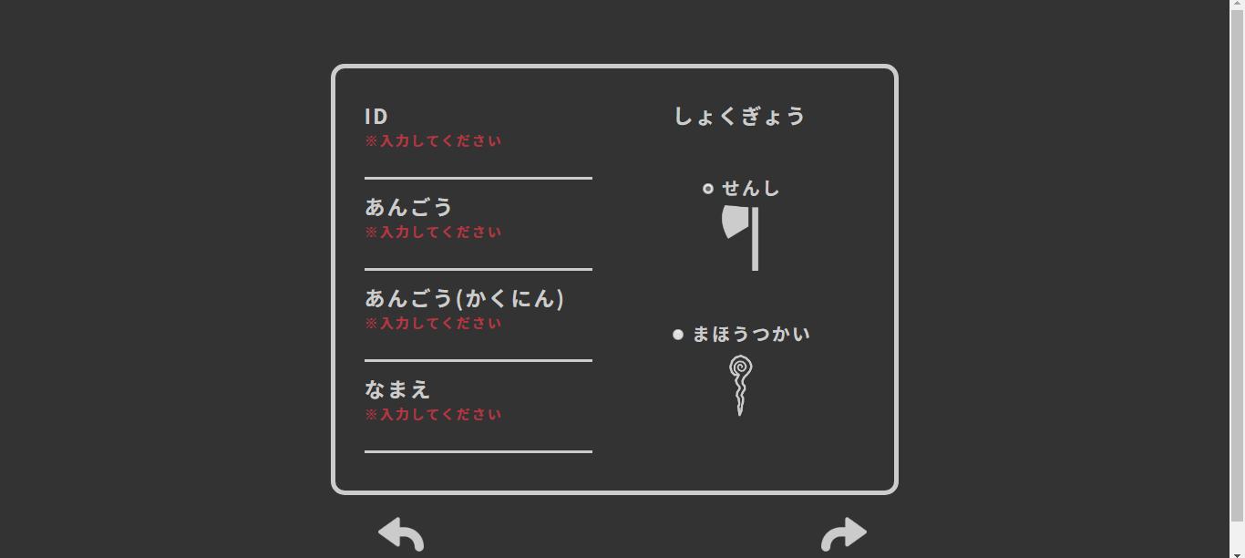

2.2 | 2.3
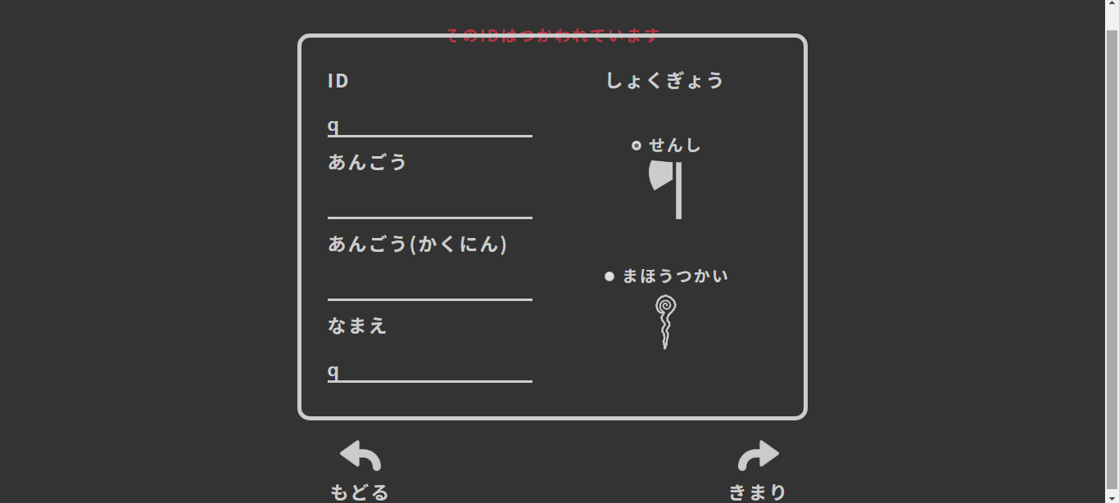
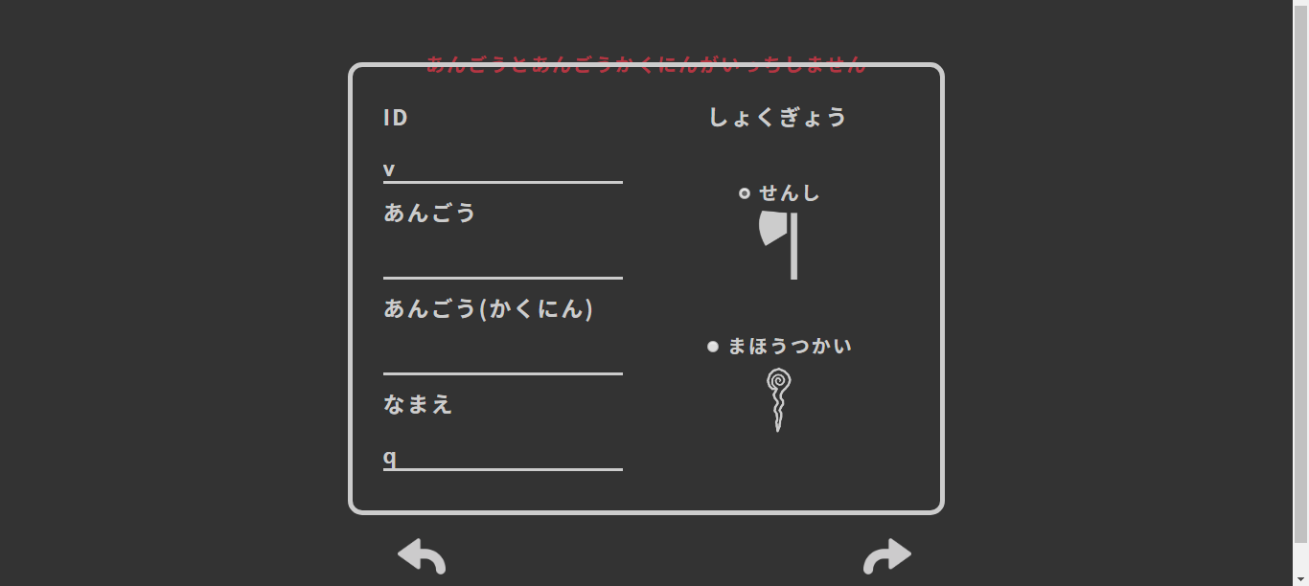

2.4
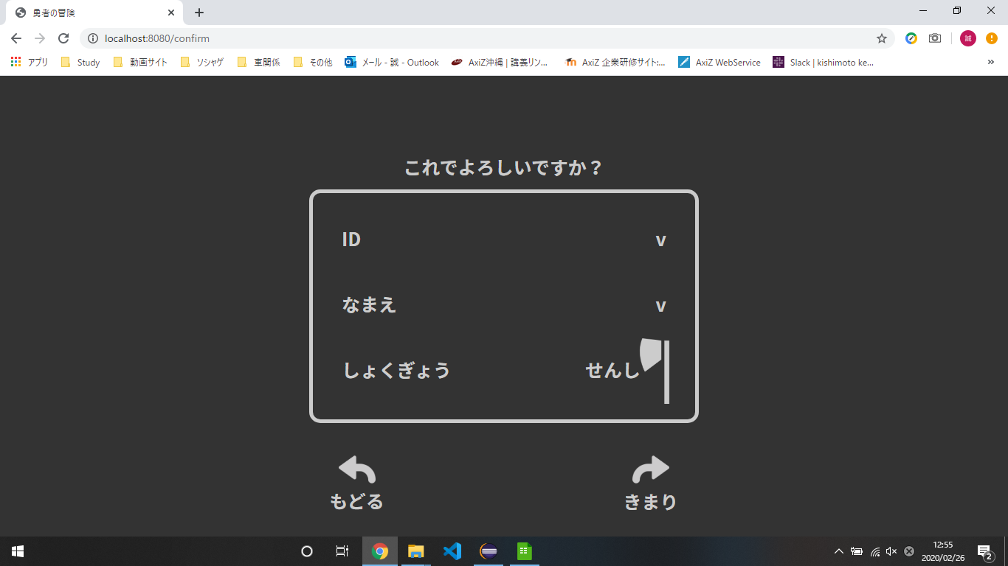

 | ID | v
 | なまえ | v
 | あんごう | v
 | しょくぎょう | せんし

3.01-3.17
3.01
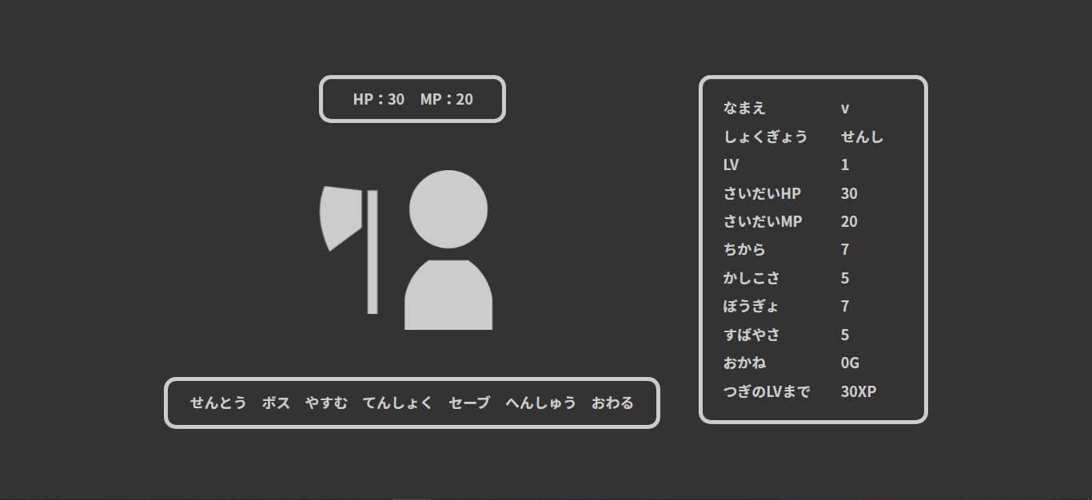

 |  |  |  |  |  |  |  | ⇒

3.02-3.17

id | user_id | password | name | role_id | lv | max_hp | hp | max_mp | mp | power | intelligence | defense | speed | xp | gold | since_days | create_date | update_date | admin_flg | clear_flg | delete_flg
13 | v | v | v | 1 | 1 | 30 | 30 | 20 | 20 | 7 | 5 | 7 | 5 | 0 | 0 | 0 | 2020-02-26 | 2020-02-26 | 0 | 0 | 0

